財政力指数
 | 40. 財政力指数

 | 時点 2014(H26)～2016(H28)年度平均（毎年） |  |  |  |  |  |  | 平 均 値 |  |  |  | 0.72
 | 単位 － |  |  |  |  |  |  | 標準偏差 |  |  |  | 0.26
 | 市町村名 | 指標 | 順位 |  | #REF! | 備考 | 市町村名 | 指標 | 順位 |  | #REF! | 備考

 | 市町村平均 | 0.72 |  | － |  |  | 八街市 | 0.64 |  | 28
 | 千葉市 | 0.95 |  | 10 |  |  | 印西市 | 0.99 |  | 7
 | 銚子市 | 0.59 |  | 30 |  |  | 白井市 | 0.90 |  | 17
 | 市川市 | 1.03 |  | 4 |  |  | 富里市 | 0.78 |  | 24
 | 船橋市 | 0.96 |  | 9 |  |  | 南房総市 | 0.34 |  | 53
 | 館山市 | 0.58 |  | 32 |  |  | 匝瑳市 | 0.49 |  | 40
 | 木更津市 | 0.84 |  | 21 |  |  | 香取市 | 0.54 |  | 35
 | 松戸市 | 0.90 |  | 17 |  |  | 山武市 | 0.52 |  | 37
 | 野田市 | 0.87 |  | 19 |  |  | いすみ市 | 0.45 |  | 47
 | 茂原市 | 0.85 |  | 20 |  |  | 大網白里市 | 0.62 |  | 29
 | 成田市 | 1.28 |  | 2 |  |  | 酒々井町 | 0.75 |  | 26
 | 佐倉市 | 0.91 |  | 16 |  |  | 栄町 | 0.59 |  | 30
 | 東金市 | 0.70 |  | 27 |  |  | 神崎町 | 0.40 |  | 51
 | 旭市 | 0.49 |  | 40 |  |  | 多古町 | 0.55 |  | 33
 | 習志野市 | 0.92 |  | 13 |  |  | 東庄町 | 0.47 |  | 45
 | 柏市 | 0.95 |  | 10 |  |  | 九十九里町 | 0.44 |  | 48
 | 勝浦市 | 0.47 |  | 45 |  |  | 芝山町 | 0.97 |  | 8
 | 市原市 | 1.00 |  | 5 |  |  | 横芝光町 | 0.48 |  | 43
 | 流山市 | 0.92 |  | 13 |  |  | 一宮町 | 0.54 |  | 35
 | 八千代市 | 0.94 |  | 12 |  |  | 睦沢町 | 0.40 |  | 51
 | 我孫子市 | 0.84 |  | 21 |  |  | 長生村 | 0.52 |  | 37
 | 鴨川市 | 0.52 |  | 37 |  |  | 白子町 | 0.49 |  | 40
 | 鎌ケ谷市 | 0.77 |  | 25 |  |  | 長柄町 | 0.55 |  | 33
 | 君津市 | 1.00 |  | 5 |  |  | 長南町 | 0.48 |  | 43
 | 富津市 | 0.92 |  | 13 |  |  | 大多喜町 | 0.43 |  | 49
 | 浦安市 | 1.52 |  | 1 |  |  | 御宿町 | 0.43 |  | 49
 | 四街道市 | 0.82 |  | 23 |  |  | 鋸南町 | 0.29 |  | 54
 | 袖ケ浦市 | 1.09 |  | 3

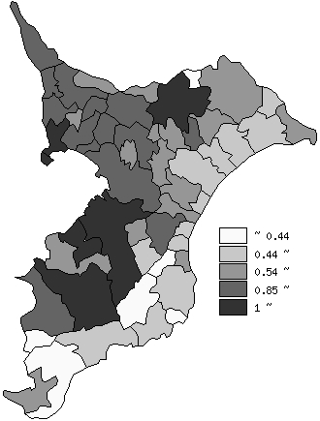
 | 市町村平均の推移
平成24年度 | 0.71
平成25年度 | 0.71
平成26年度 | 0.71
平成27年度 | 0.71
平成28年度 | 0.72

《備 考》 ・資料出所 総務省「市町村別決算状況調」 ・算出方法 （基準財政収入額÷基準財政需要額）の3か年度の平均値

